F_Control
MEMO:
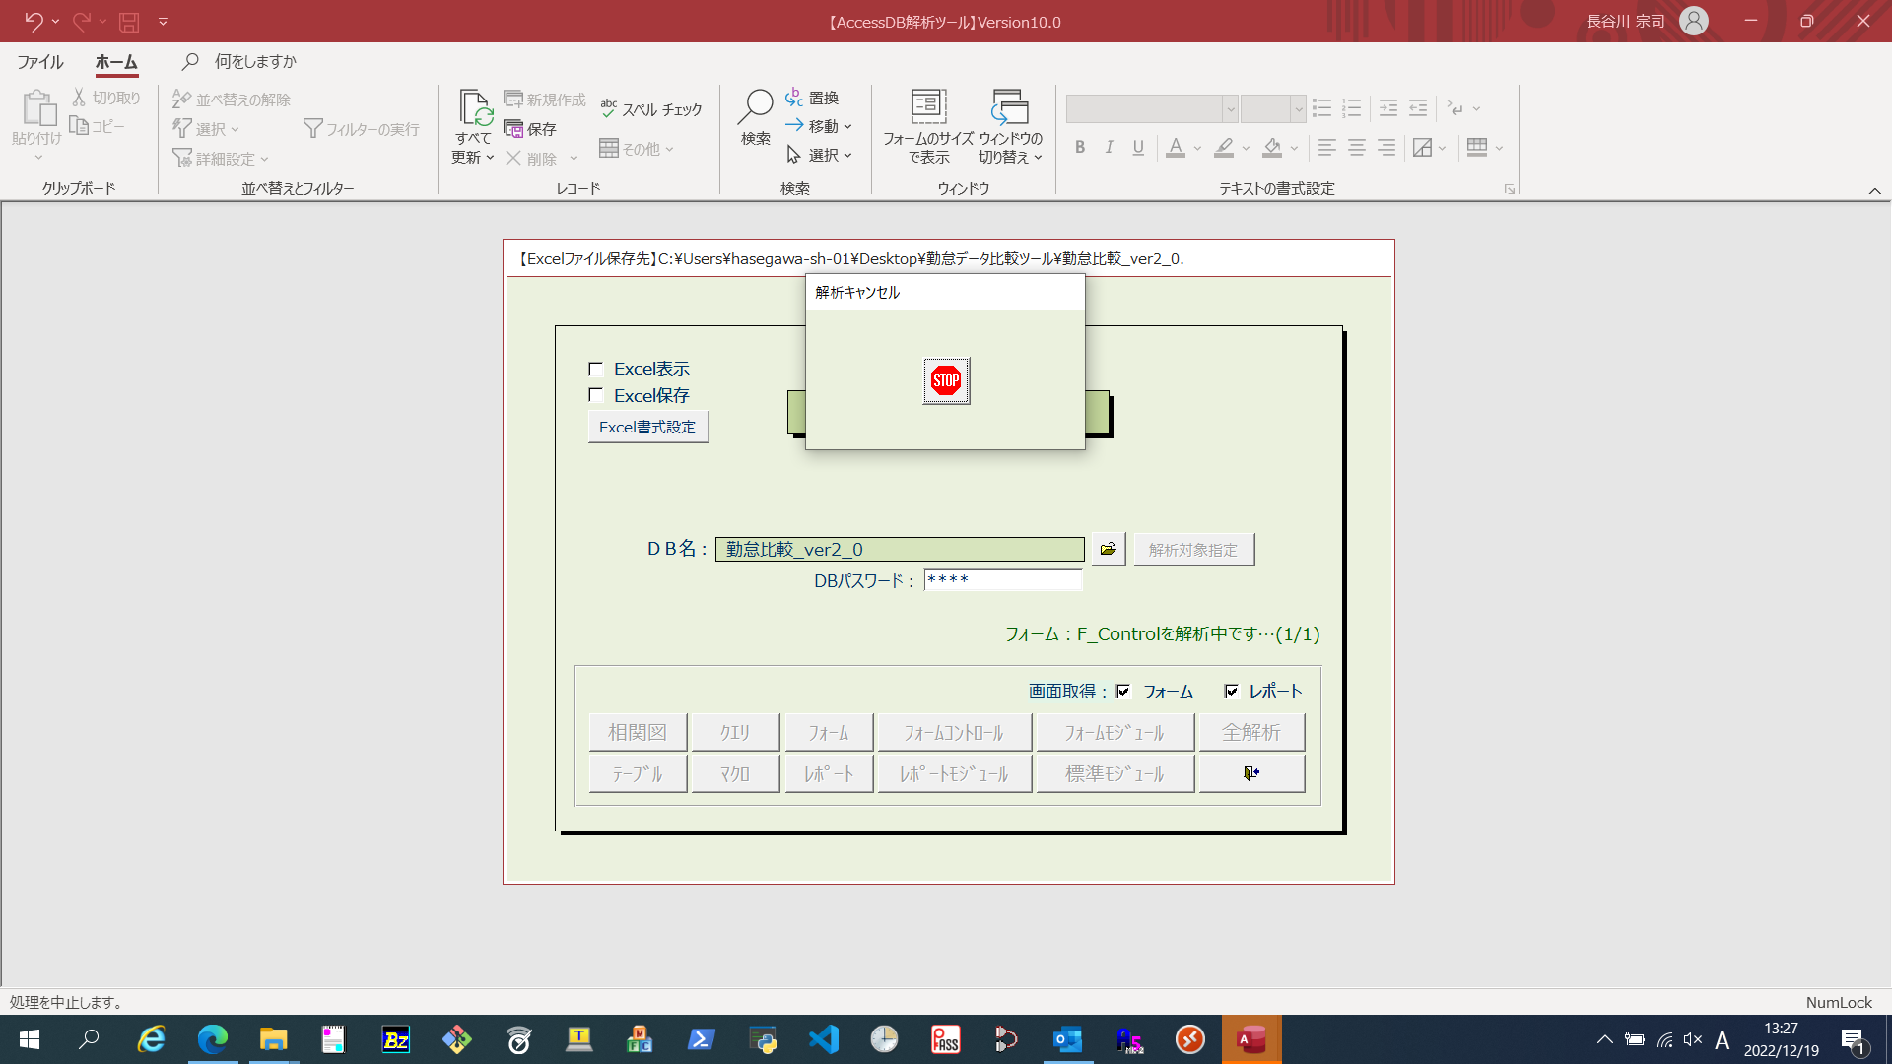
レコードソース
フィルター
並び替え
標 題 |  | ユーザーインターフェース
説 明

№ | 項目名（テキストボックス） |  | 書式 | 定型入力 | 入力規則
 | コントロールソース |  |  | 規定値 | 説明（ステータスバーテキスト）
1 | Txt_Input_File_A

2 | Txt_Input_File_B

3 | Txt_CreateDate_A

4 | Txt_CreateDate_B

5 | Txt_Input_Dir_A

6 | Txt_Input_Dir_B

№ | 項目名（ボタン） |  | クリック時
 | 標 題 |  | 説 明
1 | Cmd_ImportA |  | クラスモジュール
 | データ取込(早)
2 | Cmd_ImportB |  | クラスモジュール
 | データ取込(遅)
3 | Btn_Exp |  | クラスモジュール
 | 結果CSV出力
4 | Btn_Result |  | クラスモジュール
 | 結果出力

